상품제안서
교재용백선(소,중,대/기성) 전통부채 | 상품코드: F00448

 |  |  |  |  |  |  | 02-412-0044 | www.easy1.co.kr
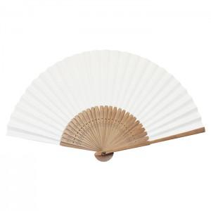

【상세/제작정보】

【인쇄/포장옵션】 | 실크 / 종이케이스

【공급단가】 | 수량 | 200~ | 500~ | 1,000~ | 3,000~ | 5,000~
*VAT별도 | 소 | 3,300원 | 3,190원 | 3,080원 | 2,970원 | 2,860원
 | 중 | 4,200원 | 4,060원 | 3,920원 | 3,780원 | 3,640원
 | 대 | 4,500원 | 4,350원 | 4,200원 | 4,050원 | 3,900원

【상품 URL】 | http://www.easy1.co.kr/src/goods_detail.php?gdno=448

